Sheet1
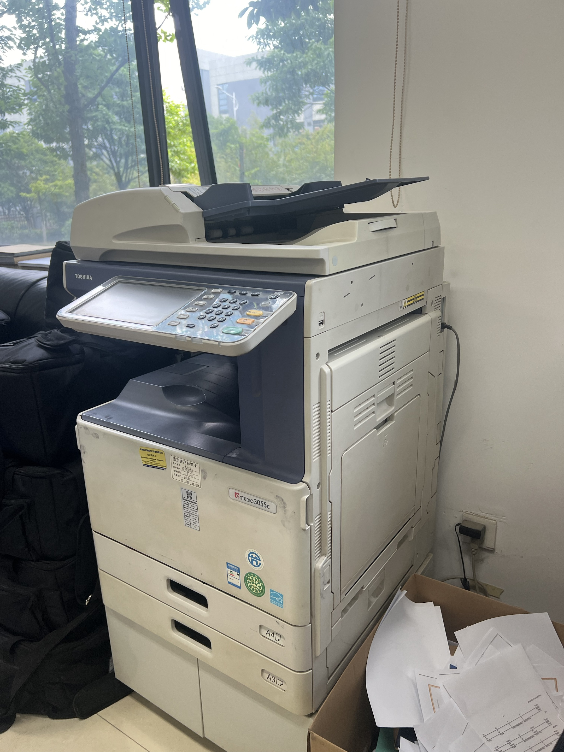
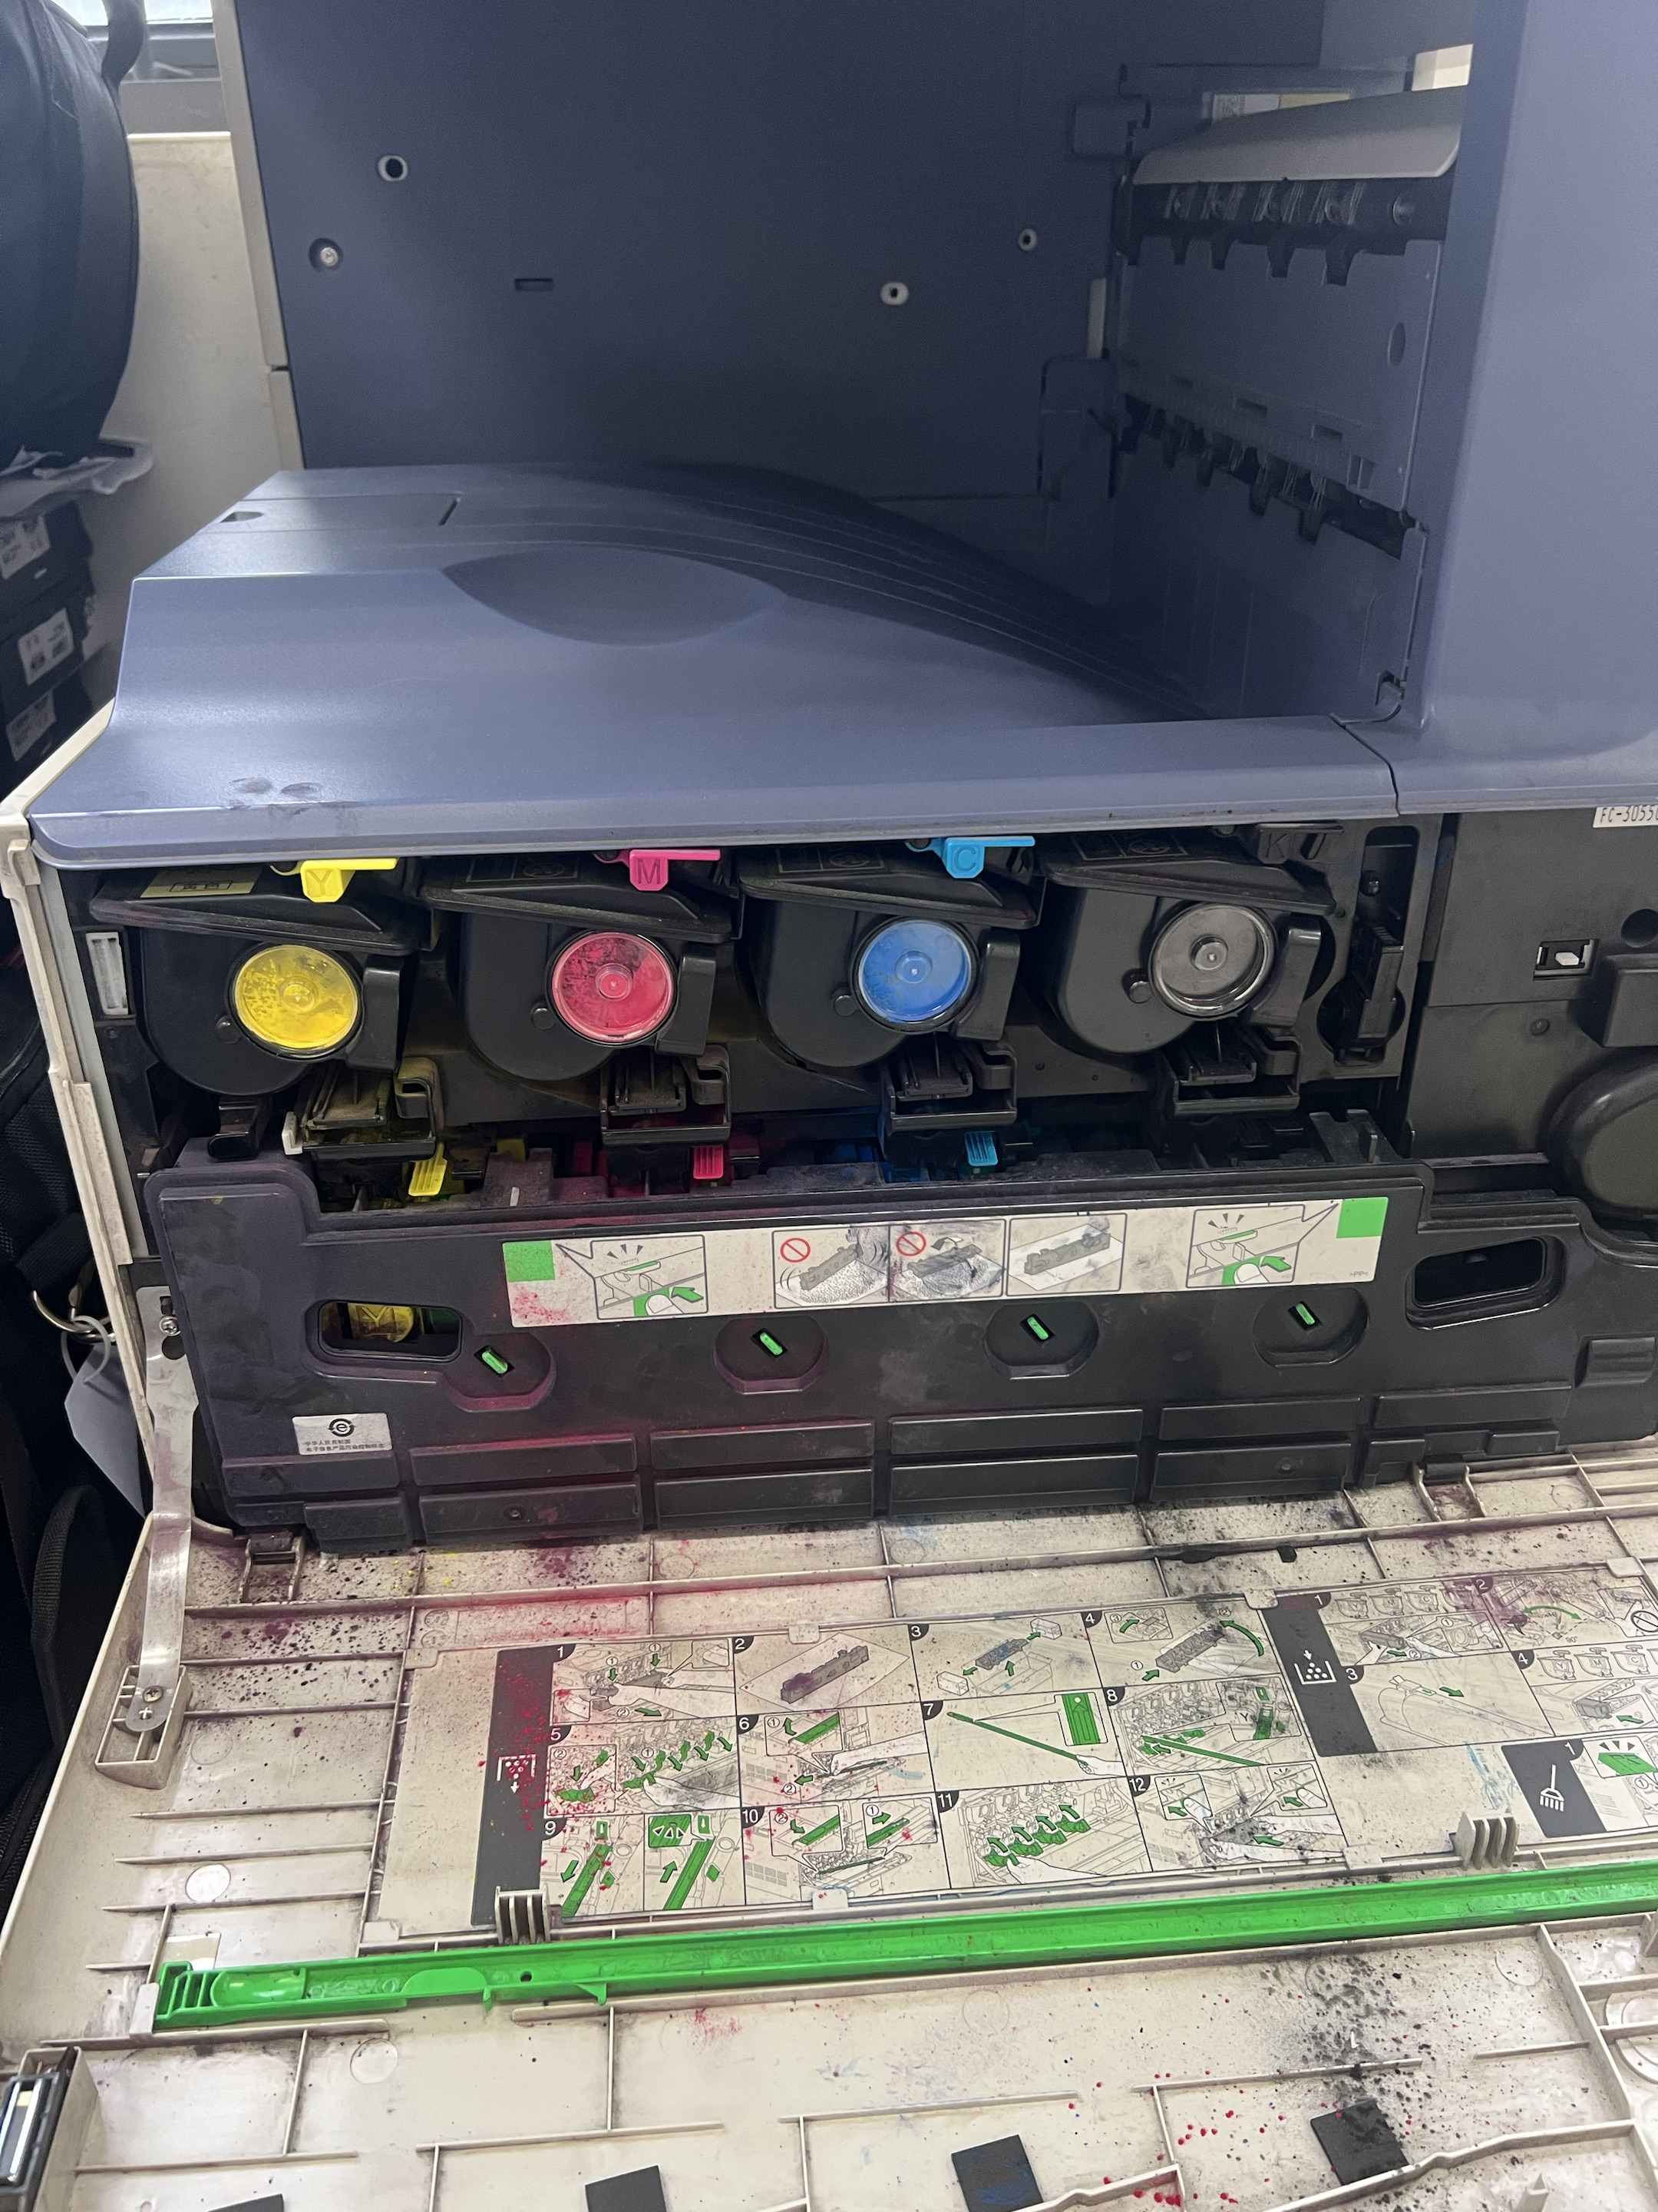
维修复印机配件报价单
名称 | 产品型号 品牌 参数及图片 | 单位 | 数量 | 单价 | 金额 | 备注
显影仓（含载体） | 东芝3055c复印机原装黑色显影仓（含载体） | 个 | 1
 | 东芝3055c复印机原装黄色显影仓（含载体） | 个 | 1
 | 东芝3055c复印机原装蓝色显影仓（含载体） | 个 | 1
 | 东芝3055c复印机原装红色显影仓（含载体） | 个 | 1
 |  |  |  | 合计

